Kapslar
Prisbilaga

Produktkod | Produkt | Modell namn | Storlek | Andra krav | Upskattad mängd | Exempelprodukt | Erbjuden produkt | Om inte exempelprodukt, beskriv i så fall produkten här | Anbudsgivaren garanterar att produkten uppfyller minimikraven (ja eller nej) | Bild av produkt eller hänvisning till skild bilaga | Styckepris € (moms 0 %) | Jämförelsepris
1 | Kapslar | Nappi/nauha | 35 x 50 cm/6cm | ISO 16245:2009 | 30 | https://kauppa.rckfinland.fi/120060-arkistokotelo-a4-10cm-nappi-nauha.html |  |  |  |  |  | 0.00 €
2 | Ritningsmapp | Nappi/nauha | A1-A0 och större | ISO 16245:2009 | 8 | https://www.erpahvityo.fi/tuotteet/arkistointikansiot/ |  |  |  |  |  | 0.00 €
3 | Kapslar | Nappi/nauha | A4/10 cm | ISO 16245:2009 | 60 | https://kauppa.rckfinland.fi/120060-arkistokotelo-a4-10cm-nappi-nauha.html |  |  |  |  |  | 0.00 €
4 | Kapslar | Nappi/nauha | A4/10 cm | ISO 16245:2009 | 180 | https://kauppa.rckfinland.fi/120060-arkistokotelo-a4-10cm-nappi-nauha.html |  |  |  |  |  | 0.00 €
5 | Kapslar | Nappi/nauha | A4/2,5 cm | ISO 16245:2009 | 70 |  |  |  |  |  |  | 0.00 €
6 | Kapslar | Nappi/nauha | A4/2,5 cm | ISO 16245:2009 | 150 | https://arnia.fi/arkistokotelot/ |  |  |  |  |  | 0.00 €
7 | Kapslar | Nappi/nauha | A4/4 cm | ISO 16245:2009 | 70 | https://kauppa.rckfinland.fi/120058-arkistokotelo-a4-4cm-nappi-nauha.html |  |  |  |  |  | 0.00 €
8 | Kapslar | Nappi/nauha | A4/4 cm | ISO 16245:2009 | 360 | https://kauppa.rckfinland.fi/120058-arkistokotelo-a4-4cm-nappi-nauha.html |  |  |  |  |  | 0.00 €
9 | Kapslar | Nappi/nauha | A4/6 cm | ISO 16245:2009 | 20 | https://kauppa.rckfinland.fi/120061-arkistokotelo-a4-6cm-nappi-nauha.html |  |  |  |  |  | 0.00 €
10 | Kapslar | Nappi/nauha | A4/6 cm | ISO 16245:2009 | 660 | https://kauppa.rckfinland.fi/120061-arkistokotelo-a4-6cm-nappi-nauha.html |  |  |  |  |  | 0.00 €
11 | Kapslar | Nappi/nauha | A4/8 cm | ISO 16245:2009 | 10 | https://kauppa.rckfinland.fi/120062-arkistokotelo-a4-8cm-nappi-nauha.html |  |  |  |  |  | 0.00 €
12 | Kapslar | Nappi/nauha | A4/8 cm | ISO 16245:2009 | 330 | https://kauppa.rckfinland.fi/120062-arkistokotelo-a4-8cm-nappi-nauha.html |  |  |  |  |  | 0.00 €
13 | Kapslar | Nappi/nauha | A5/2,5 cm | ISO 16245:2009 | 10 | https://www.erpahvityo.fi/tuote/arkistokotelot-a5/ |  |  |  |  |  | 0.00 €
14 | Kapslar | Nappi/nauha | A5/2,5 cm | ISO 16245:2009 | 20 | https://www.erpahvityo.fi/tuote/arkistokotelot-a5/ |  |  |  |  |  | 0.00 €
15 | Kapslar | Nappi/nauha | A5/4 cm | ISO 16245:2009 | 10 | https://www.erpahvityo.fi/tuote/arkistokotelot-a5/ |  |  |  |  |  | 0.00 €
16 | Kapslar | Nappi/nauha | A5/4 cm | ISO 16245:2009 | 20 | https://www.erpahvityo.fi/tuote/arkistokotelot-a5/ |  |  |  |  |  | 0.00 €
17 | Kapslar | Nappi/nauha | A5/6 cm | ISO 16245:2009 | 35 | https://www.erpahvityo.fi/tuote/arkistokotelot-a5/ |  |  |  |  |  | 0.00 €
18 | Kapslar | Nappi/nauha | A5/6 cm | ISO 16245:2009 | 20 | https://www.erpahvityo.fi/tuote/arkistokotelot-a5/ |  |  |  |  |  | 0.00 €
19 | Kapslar | Nappi/nauha | A5/8 cm | ISO 16245:2009 | 10 | https://www.erpahvityo.fi/tuote/arkistokotelot-a5/ |  |  |  |  |  | 0.00 €
20 | Kapslar | Nappi/nauha | A5/8 cm | ISO 16245:2009 | 20 | https://www.erpahvityo.fi/tuote/arkistokotelot-a5/ |  |  |  |  |  | 0.00 €
21 | Kapslar | Clamshell | ca 28x20x4 cm | ISO 16245:2009 | 900 |  |  |  |  |  |  | 0.00 €
22 | Kapslar | Clamshell | ca 28x20x9 cm | ISO 16245:2009 | 400 |  |  |  |  |  |  | 0.00 €
23 | Kapslar | Clamshell | ca 42x30x12 cm | ISO 16245:2009 | 100 |  |  |  |  |  |  | 0.00 €
24 | Kapslar | Nappi/nauha | Folio/10 cm | ISO 16245:2009 | 50 | https://arnia.fi/arkistokotelot/ |  |  |  |  |  | 0.00 €
25 | Kapslar | Nappi/nauha | Folio/10 cm | ISO 16245:2009 | 150 | https://arnia.fi/arkistokotelot/ |  |  |  |  |  | 0.00 €
26 | Kapslar | Nappi/nauha | Folio/2,5 cm | ISO 16245:2009 | 40 | https://arnia.fi/arkistokotelot/ |  |  |  |  |  | 0.00 €
27 | Kapslar | Nappi/nauha | Folio/2,5 cm | ISO 16245:2009 | 100 | https://arnia.fi/arkistokotelot/ |  |  |  |  |  | 0.00 €
28 | Kapslar | Nappi/nauha | Folio/4 cm | ISO 16245:2009 | 60 |  |  |  |  |  |  | 0.00 €
29 | Kapslar | Nappi/nauha | Folio/4 cm | ISO 16245:2009 | 170 | https://arnia.fi/arkistokotelot/ |  |  |  |  |  | 0.00 €
30 | Kapslar | Nappi/nauha | Folio/6 cm | ISO 16245:2009 | 60 |  |  |  |  |  |  | 0.00 €
31 | Kapslar | Nappi/nauha | Folio/6 cm | ISO 16245:2009 | 170 | https://arnia.fi/arkistokotelot/ |  |  |  |  |  | 0.00 €
32 | Kapslar | Nappi/nauha | Folio/8 cm | ISO 16245:2009 | 110 | https://arnia.fi/arkistokotelot/ |  |  |  |  |  | 0.00 €
33 | Kapslar | Nappi/nauha | Folio/8 cm | ISO 16245:2009 | 320 | https://arnia.fi/arkistokotelot/ |  |  |  |  |  | 0.00 €
34 | Lådor | Med lock | Postkortsstorlek, 15 x 10 x 30 (ca) | ISO 16245:2009 | 40 | https://www.erpahvityo.fi/tuotteet/arkistointikansiot/ |  |  |  |  |  | 0.00 €
35 | Lådor | Clamshell | 14,3 x 11,8 x 6 cm | ISO 18916 och ISO 18902:2013 | 60 | https://www.museoidenhankintakeskus.fi/product/7/klug-arkistolaatikko |  |  |  |  |  | 0.00 €
36 | Lådor | Clamshell | 16x12x6 cm | ISO 18916 och ISO 18902:2013 | 90 | https://www.museoidenhankintakeskus.fi/product/7/klug-arkistolaatikko |  |  |  |  |  | 0.00 €
37 | Lådor | Clamshell | 16x12,5x2,5 cm | ISO 18916 och ISO 18902:2013 | 30 | https://www.museoidenhankintakeskus.fi/product/7/klug-arkistolaatikko |  |  |  |  |  | 0.00 €
38 | Lådor | Clamshell | 19,5x14,6x6 cm | ISO 18916 och ISO 18902:2013 | 90 | https://www.museoidenhankintakeskus.fi/product/7/klug-arkistolaatikko |  |  |  |  |  | 0.00 €
39 | Lådor | Clamshell | 25,3x19,5x6 cm | ISO 18916 och ISO 18902:2013 | 90 | https://www.museoidenhankintakeskus.fi/product/7/klug-arkistolaatikko |  |  |  |  |  | 0.00 €
40 | Lådor | Clamshell | 26x22x10 cm | ISO 18916 och ISO 18902:2013 | 90 | https://www.museoidenhankintakeskus.fi/product/7/klug-arkistolaatikko |  |  |  |  |  | 0.00 €
41 | Lådor | Clamshell | 32x23,2x6 cm | ISO 18916 och ISO 18902:2013 | 90 | https://www.museoidenhankintakeskus.fi/product/7/klug-arkistolaatikko |  |  |  |  |  | 0.00 €
42 | Lådor | Clamshell | 44x34x3,5 cm | ISO 18916 och ISO 18902:2013 | 30 | https://www.museoidenhankintakeskus.fi/product/7/klug-arkistolaatikko |  |  |  |  |  | 0.00 €
43 | Lådor | Clamshell | 51,6x41,4x6 cm | ISO 18916 och ISO 18902:2013 | 10 | https://www.museoidenhankintakeskus.fi/product/7/klug-arkistolaatikko |  |  |  |  |  | 0.00 €
44 | Kapslar | Nappi/nauha | A3/10 cm | ISO 18916 och ISO 18902:2013 | 45 | https://www.erpahvityo.fi/tuotteet/arkistointikansiot/ |  |  |  |  |  | 0.00 €
45 | Kapslar | Nappi/nauha | A3/8 cm | ISO 18916 och ISO 18902:2013 | 45 | https://www.erpahvityo.fi/tuotteet/arkistointikansiot/ |  |  |  |  |  | 0.00 €
...
Produktkod | Produkt | Modell namn | Storlek | Andra krav | Upskattad mängd | Exempelprodukt | Erbjuden produkt | Om inte exempelprodukt, beskriv i så fall produkten här | Anbudsgivaren garanterar att produkten uppfyller minimikraven (ja eller nej) | Bild av produkt eller hänvisning till skild bilaga | Styckepris € (moms 0 %) | Jämförelsepris
78 | Negativkuvert | Genomskinliga eller papper | 12 x 16,5 cm | ISO 18916 och ISO 18902:2013 | 4000 | https://www.klug-conservation.com/Enclosures |  |  |  |  |  | 0.00 €
79 | Negativkuvert | Genomskinliga eller papper | 13 x 18 cm | ISO 18916 och ISO 18902:2013 | 1500 | https://www.klug-conservation.com/Enclosures |  |  |  |  |  | 0.00 €
80 | Negativkuvert | Genomskinliga eller papper | 18 x 24 cm | ISO 18916 och ISO 18902:2013 | 300 | https://www.klug-conservation.com/Enclosures |  |  |  |  |  | 0.00 €
81 | Negativkuvert | Genomskinliga eller papper | A4 | ISO 18916 och ISO 18902:2013 | 300 | https://www.klug-conservation.com/Enclosures |  |  |  |  |  | 0.00 €
82 | Negativkuvert | Genomskinliga eller papper | 24 x 30 cm | ISO 18916 och ISO 18902:2013 | 300 | https://www.klug-conservation.com/Enclosures |  |  |  |  |  | 0.00 €
83 | Negativkuvert | Genomskinliga | Kabinettkorttstorlek 13 x 18 cm | ISO 18916 och ISO 18902:2013 | 1000 | https://www.museoidenhankintakeskus.fi/product/14/lapinakyva-suojakuori-transparent |  |  |  |  |  | 0.00 €
84 | Negativkuvert | Genomskinliga | Postkortsstorlek, 15 x 10 cm | ISO 18916 och ISO 18902:2013 | 1000 | https://www.museoidenhankintakeskus.fi/product/14/lapinakyva-suojakuori-transparent |  |  |  |  |  | 0.00 €
85 | Negativkuvert | Genomskinliga | Kabinettkorttstorlek 13 x 18 cm | ISO 18916 och ISO 18902:2013 | 1000 | https://www.museoidenhankintakeskus.fi/product/14/lapinakyva-suojakuori-transparent |  |  |  |  |  | 0.00 €
86 | Kartongark | Vitt, träfritt, 250g/m2 | A3 (t.ex) | ISO 18916 och ISO 18902:2013 | 150 | https://www.museoidenhankintakeskus.fi/product/51/valilehdet-ja-arkistokaareet-ahlstrom-munksjo-munktell |  |  |  |  |  | 0.00 €
87 | Kartongark |  | A0, 1,4-1,6 mm tjock | ISO 18916 och ISO 18902:2013 | 100 |  |  |  |  |  |  | 0.00 €
88 | Kartongark | voimapahvia/solidpapp, fyra hål | 29x22 cm, hålens avstånd från övre/nedre kanten 4,5 cm, hålens avstånd från vänstra/högra kanten 3 cm. Se referensbild 1 |  | 3000 | 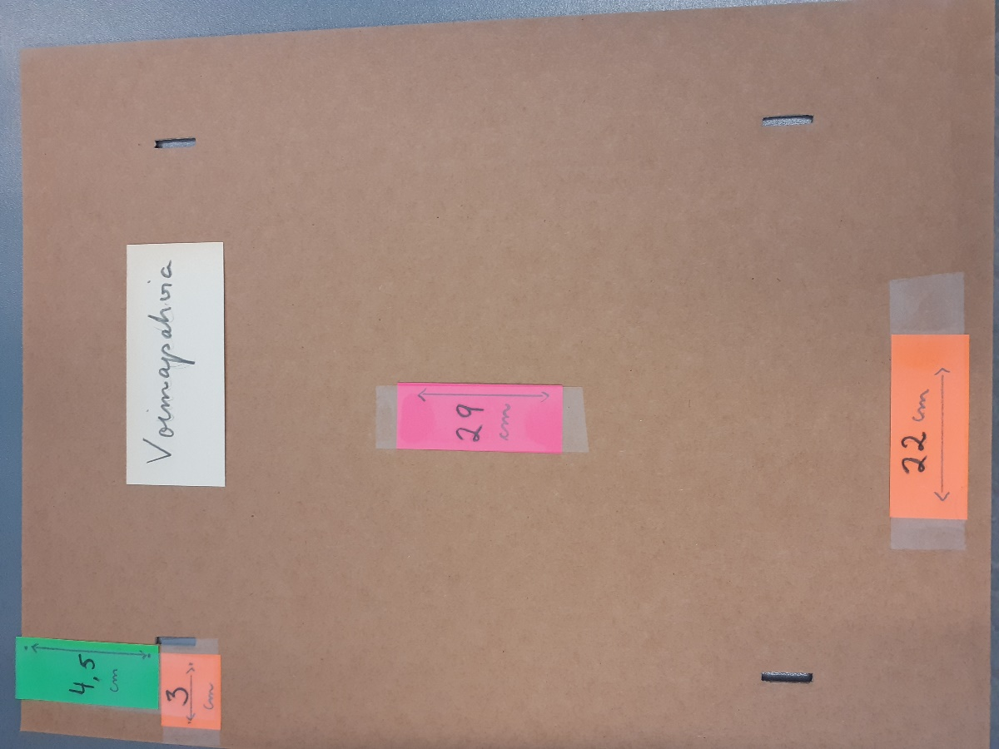 referensbild 1 |  |  |  |  |  | 0.00 €
89 | Kartongark | voimapahvia/solidpapp, fyra hål | 25x18 cm, hålens avstånd från övre/nedre kanten 4 cm, hålens avstånd från vänstra/högra kanten 3 cm. Se referensbild 1 ovan |  | 750 |  |  |  |  |  |  | 0.00 €
90 | Kartongark | voimapahvia/solidpapp, fyra hål | 21x15 cm, hålens avstånd från övre/nedre kanten 3,5 cm, hålens avstånd från vänstra/högra kanten 3 cm. Se referensbild 1 ovan |  | 150 |  |  |  |  |  |  | 0.00 €
91 | Kartongark | voimapahvia/solidpapp, fyra hål | 34x26 cm, hålens avstånd från övre/nedre kanten 7 cm, hålens avstånd från vänstra/högra kanten 3 cm. Se referensbild 1 ovan |  | 100 |  |  |  |  |  |  | 0.00 €
92 | Tidningssamlare | konepahvia/maskinpapp | 24x14x6 cm, se referensbild 2 |  | 75 | 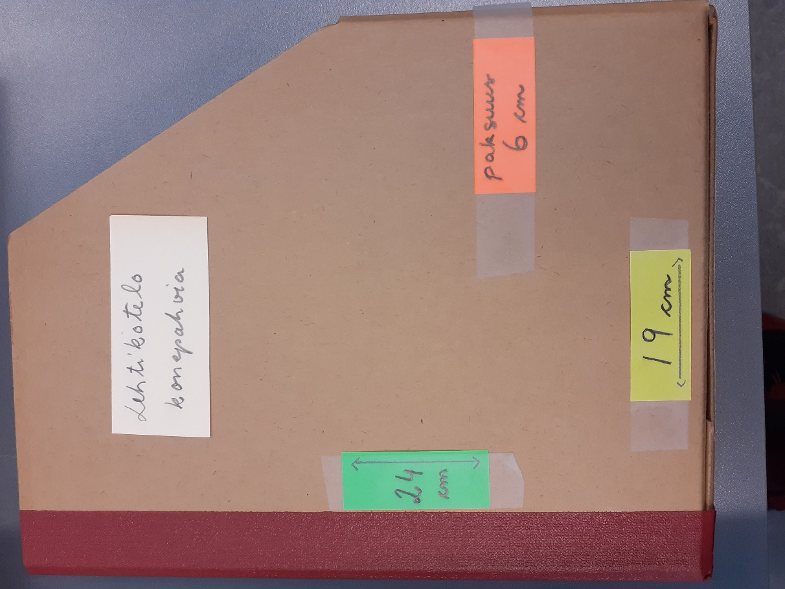 referensbild 2 |  |  |  |  |  | 0.00 €
Totalpris |  |  |  |  |  |  |  |  |  |  |  | 0.00 €

